Chi tiết địa chất
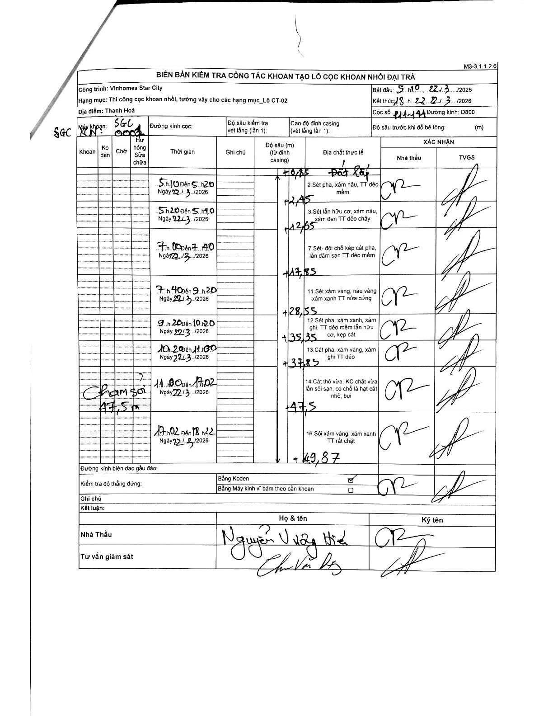
Dự án | Star City Thanh Hóa
Hạng mục | Thi công cọc khoan nhồi, tường vây cho các hạng mục_Lô CT-02
Tên bộ phận | Hạng mục Lô CT-02
Số hiệu cọc | P11-141
Tên Máy khoan | SGC-KCN0001
Đường kính | D800
Bắt đầu thi công | 05:10 22/03/2026
Kết thúc thi công | 18:22 22/03/2026

Địa chất TT | Đường kính | Mô tả lớp thiết kế | Từ (h) | Đến (h) | Cao độ từ | Cao độ đến | T.Gian (h) | Dài (m) | V (m/h) | Ghi chú
1 | D800 | Đất lấp | 05:10 22/03/2026 | 05:20 22/03/2026 | -0.85 | -2.45 | 0.17 | 1.6 | 9.6
2 | D800 | 2 Sét pha, xám nâu, TT dẻo mềm | 05:20 22/03/2026 | 05:40 22/03/2026 | -2.45 | -12.65 | 0.33 | 10.2 | 30.6
3 | D800 | 3 Sét lẫn hữu cơ, xám nâu, xám đen TT dẻo chảy | 07:00 22/03/2026 | 07:40 22/03/2026 | -12.65 | -17.85 | 0.67 | 5.2 | 7.8
7 | D800 | 7 Sét- đồi chỗ kẹp cát pha, lẫn dăm sạn TT dẻo mềm | 07:40 22/03/2026 | 09:20 22/03/2026 | -17.85 | -28.55 | 1.67 | 10.7 | 6.42
11 | D800 | 11 Sét xám vàng, nâu vàng xám xanh TT nửa cứng | 09:20 22/03/2026 | 10:20 22/03/2026 | -28.55 | -35.35 | 1 | 6.8 | 6.8
12 | D800 | 12 Sét pha, xám xanh, xám ghi, TT dẻo mềm lẫn hữu cơ, kẹp cát | 10:20 22/03/2026 | 11:30 22/03/2026 | -35.35 | -37.85 | 1.17 | 2.5 | 2.14
14 | D800 | 13 Cát pha, xám vàng, xám ghi TT dẻo; 14 Cát thô vừa, KC chặt vừa lẫn sỏi sạn, có chỗ là hạt cát nhỏ, bụi | 11:30 22/03/2026 | 17:02 22/03/2026 | -37.85 | -47.5 | 5.53 | 9.65 | 1.74
16 | D800 | 16 Sỏi xám vàng, xám xanh TT rất chặt | 17:02 22/03/2026 | 18:22 22/03/2026 | -47.5 | -49.87 | 1.33 | 2.37 | 1.78

ẢNH BIÊN BẢN GỐC

